Sheet1
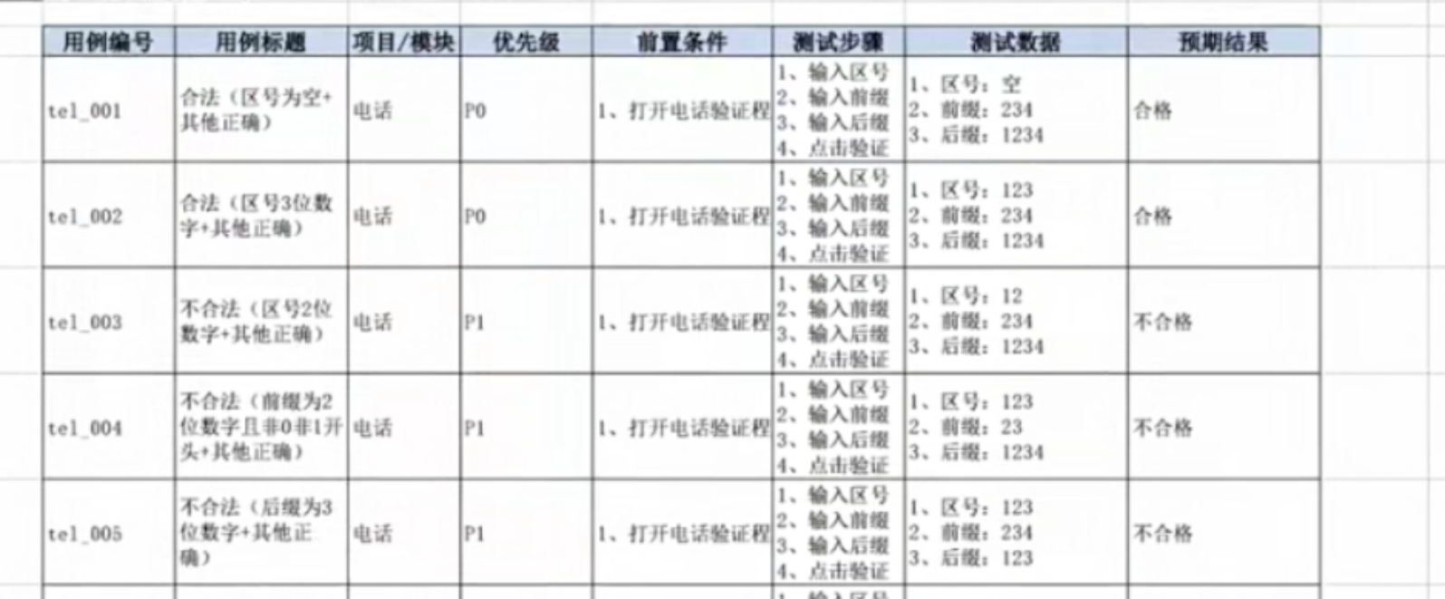
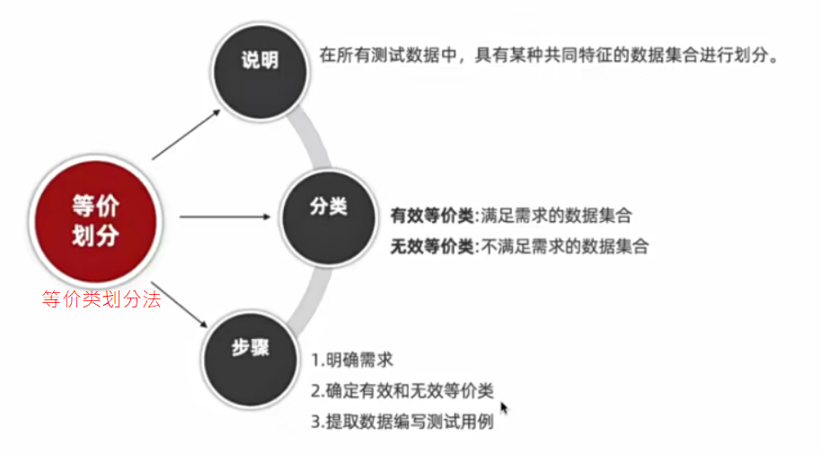
对穷举场景设计测试点
解决穷举场景：用等价类划分法

 |  |  |  |  | 通过等价类划分法划分有效和无效

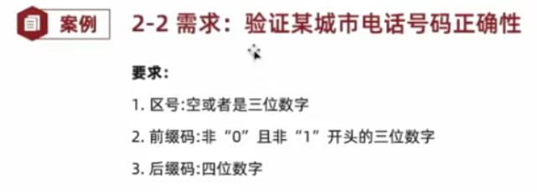
等价类划分法
用例编号 | 用例标题 | 模块/项目 | 优先级 | 前置条件 | 测试步骤 | 测试数据 | 预期结果
qq_001 | 合法(8位自然数) | QQ | P0 | 1、打开验证程序 | 1、输入账号 2、点击验证 | 账号：12345678 | 合法
qq_002 | 不合法(4位自然数) | QQ | P1 | 1、打开验证程序 | 1、输入账号 3、点击验证 | 账号：1234 | 不合法
qq_003 | 不合法(12位自然数) | QQ | P1 | 1、打开验证程序 | 1、输入账号 4、点击验证 | 账号：123456789012 | 不合法
qq_004 | 不合法(8位非自然数) | QQ | P1 | 1、打开验证程序 | 1、输入账号 5、点击验证 | 账号：1234567A | 不合法

 |  |  |  |  |  |  |  | 维度 | 名称 | 有效 | 无效
 |  |  |  |  |  |  |  | 长度 | 区号 | 1、空 2、3位数字 | 2位数字
 |  |  |  |  |  |  |  |  | 前缀码 | 3位数字 | 2位数字
 |  |  |  |  |  |  |  |  | 后缀码 | 4位数字 | 3位数字 | 正向：2条 1、空+2开头的3位数字+4位数字 2、3位数字+2开头的3位数字+4位数字
 |  |  |  |  |  |  |  | 类型 | 区号 | 数字 | 非数字
 |  |  |  |  |  |  |  |  | 前缀码 | 数字 | 非数字
 |  |  |  |  |  |  |  |  | 后缀码 | 数字 | 非数字
 |  |  |  |  |  |  |  | 规则 | 区号 | / | /
 |  |  |  |  |  |  |  |  | 前缀码 | 2开头 | 1、0开头 2、1开头
 |  |  |  |  |  |  |  |  | 后缀码 | / | / | 逆向： | 8条(所有无效条目相加)

 |  |  |  |  |  |  |  |  |  | 正向(正确)：一次尽可能将多个正确数据组合
 |  |  |  |  |  |  |  |  |  | 逆向(错误)：一次只能覆盖 一个
 |  |  |  |  |  |  |  |  |  |  |  |  |  | 我写的
 |  |  |  |  |  |  |  |  |  |  |  |  |  | 用例编号 | 用例标题 | 模块/项目 | 优先级 | 前置条件 | 测试步骤 | 测试数据 | 预期结果
 |  |  |  |  |  |  |  |  |  |  |  |  |  | phone_001 | 正确(区号是3位数字+前缀码是2开头的3位数字+后缀码是4位数字) | 某城市电话号码 | P0 | 1、使用手机设备拨号 | 1、输入手机号 2、点击呼叫 | 电话号码:1232231234 | 正确
 |  |  |  |  |  |  |  |  |  |  |  |  |  | phone_002 | 正确(区号是空+前缀码是2开头的3位数字+后缀码是4位数字) | 某城市电话号码 | P0 | 1、使用手机设备拨号 | 1、输入手机号 2、点击呼叫 | 电话号码:2231234 | 正确
 |  |  |  |  |  |  |  |  |  |  |  |  |  | phone_003 | 不正确(区号是2位数字) | 某城市电话号码 | P1 | 1、使用手机设备拨号 | 1、输入手机号 2、点击呼叫 | 电话号码:122341234 | 不正确
 |  |  |  |  |  |  |  |  |  |  |  |  |  | phone_004 | 不正确(前缀码是2位数字) | 某城市电话号码 | P1 | 1、使用手机设备拨号 | 1、输入手机号 2、点击呼叫 | 电话号码:231234 | 不正确
 |  |  |  |  |  |  |  |  |  |  |  |  |  | phone_005 | 不正确(后缀码是3位数字) | 某城市电话号码 | P1 | 1、使用手机设备拨号 | 1、输入手机号 2、点击呼叫 | 电话号码:223123 | 不正确
 |  |  |  |  |  |  |  |  |  |  |  |  |  | phone_006 | 不正确(区号非数字) | 某城市电话号码 | P1 | 1、使用手机设备拨号 | 1、输入手机号 2、点击呼叫 | 电话号码:a562231234 | 不正确
 |  |  |  |  |  |  |  |  |  |  |  |  |  | phone_007 | 不正确(前缀码是非数字) | 某城市电话号码 | P1 | 1、使用手机设备拨号 | 1、输入手机号 2、点击呼叫 | 电话号码:9993a11234 | 不正确
 |  |  |  |  |  |  |  |  |  |  |  |  |  | phone_008 | 不正确(后缀码是非数字) | 某城市电话号码 | P1 | 1、使用手机设备拨号 | 1、输入手机号 2、点击呼叫 | 电话号码:123223a123 | 不正确
 |  |  |  |  |  |  |  |  |  |  |  |  |  | phone_009 | 不正确(前缀码是0开头) | 某城市电话号码 | P1 | 1、使用手机设备拨号 | 1、输入手机号 2、点击呼叫 | 电话号码:8880231234 | 不正确
 |  |  |  |  |  |  |  |  |  |  |  |  |  | phone_010 | 不正确(前缀码是1开头) | 某城市电话号码 | P1 | 1、使用手机设备拨号 | 1、输入手机号 2、点击呼叫 | 电话号码:7771231234 | 不正确

 |  |  |  |  |  |  |  |  |  |  |  |  |  | 老师写

